ปะหน้า
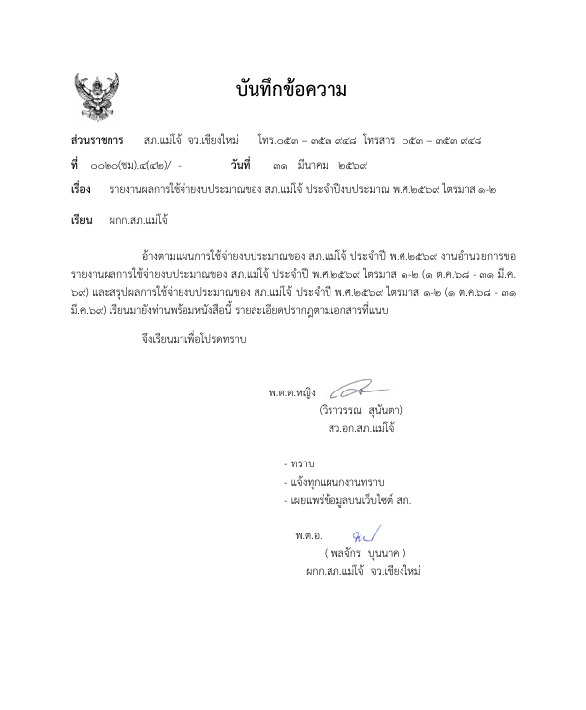

ไตรมาส1 ต.ค.-ธ.ค.68
รายงานผลการใช้จ่ายงบประมาณ ไตรมาสที่ 1 สถานีตำรวจภูธรแม่โจ้ ประจำปีงบประมาณ พ.ศ. 2569 ไตรมาสที่ 1 (ตุลาคม 2568 - ธันวาคม 2568)

ที่ | รายการ |  | ผลการดำเนินงาน | งบประมาณที่ได้รับ | ผลการเบิกจ่าย | คิดเป็นร้อยละ | ปัญหา/อุปสรรค แนวทางการแก้ไข

1 |  | โครงการการบังคับใช้กฎหมาย อำนวยความยุติธรรมและบริการประชาชน กิจกรรมการบังคับใช้กฎหมายและบริการประชาชน
 | 1 | ค่า OT | เป็นไปตามเป้าหมาย | 594,000.00 | 190,600.00 | 32.09 | ไม่มี
 | 2 | ค่าตอบแทนพยาน | เป็นไปตามเป้าหมาย | 11,600.00 |  | 0.00 | ไม่มี
 | 3 | ค่าตอบแทนนักจิตวิทยา |  | 900.00 |  | 0.00
 | 4 | ค่าตอบแทน จพง.ชันสูตพลิกศพ |  | 14,400.00 |  | 0.00
 | 5 | ค่าเบี้ยเลี้ยง ที่พัก พาหนะ | เป็นไปตามเป้าหมาย | 69,600.00 | 17,040.00 | 24.48 | ไม่มี
 | 6 | ค่าซ่อมแซมยานพาหนะ | เป็นไปตามเป้าหมาย | 12,500.00 | 12,500.00 | 100.00 | ไม่มี
 | 7 | ค่าจ้างเหมาบริการ ทำความสะอาด | เป็นไปตามเป้าหมาย | 27,600.00 | 16,000.00 | 57.97 | ไม่มี
 | 8 | ค่าส่งหมายเรียกพยาน |  |  |  |  | ไม่มี
 | 9 | วัสดุสำนักงาน |  | 4,800.00 |  | 0.00 | ไม่มี
 | 10 | น้ำมันเชื้อเพลิง | เป็นไปตามเป้าหมาย | 845,800.00 | 300,000.00 | 35.47 | ไม่มี
 | 11 | วัสดุจราจร | เป็นไปตามเป้าหมาย | 3,500.00 |  | 0.00 | ไม่มี
 | 12 | วัสดุอาหาร (ผู้ต้องหา) | เป็นไปตามเป้าหมาย | 22,400.00 | 9,300.00 | 41.52 | ไม่มี
 | 13 | ค่าสาธารณูปโภค | เป็นไปตามเป้าหมาย | 35,900.00 | 15,795.18 | 44.00 | ไม่มี
 | 14 | อื่น ๆ
2 |  | โครงการปฏิรูประบบการสอบสวน
 |  | ค่าใช้จ่ายอื่น | เป็นไปตามเป้าหมาย | 30,100.00 | 29,700.00 | 98.67 | ไม่มี
3 |  | โครงการบริหารจัดการสกัดกั้นยาเสพติด Heart Land |  | 7,500.00 |  | 0.00 | ไม่มี
4 |  | โครงการสลายโครงสร้างเครือข่ายผู้มีอิทธิพล |  | 12,700.00 |  | 0.00 | ไม่มี
5 |  | โครงการการศึกษาเพื่อต่อต้านยาเสพติด(ครู DARE) |  |  |  |  | ไม่มี
6 |  | โครงการตำรวจประสานโรงเรียน (3ตำรวจ3โรงเรียน) |  | 15,600.00 |  | 0.00 | ไม่มี
รวม |  |  |  | 1,708,900.00 | 590,935.18 | 34.58

พ.ต.ต.หญิง
(วิราวรรณ สุนันตา)
สว.อก.สภ.แม่โจ้ จว.เชียงใหม่
พ.ต.อ.
( พลจักร บุนนาค )
ผกก.สภ.แม่โจ้ จว.เชียงใหม่

ไตรมาส2 ม.ค.69-มี.ค.69
รายงานผลการใช้จ่ายงบประมาณ ไตรมาสที่ 2 สถานีตำรวจภูธรแม่โจ้ ประจำปีงบประมาณ พ.ศ. 2569 ไตรมาสที่ 2 (มกราคม 2569 - มีนาคม 2569)

ที่ | รายการ |  | ผลการดำเนินงาน | งบประมาณที่ได้รับ | ผลการเบิกจ่าย | คิดเป็นร้อยละ | ปัญหา/อุปสรรค แนวทางการแก้ไข

1 |  | โครงการการบังคับใช้กฎหมาย อำนวยความยุติธรรมและบริการประชาชน กิจกรรมการบังคับใช้กฎหมายและบริการประชาชน
 | 1 | ค่า OT | เป็นไปตามเป้าหมาย | 876,000.00 | 586,200.00 | 66.92 | ไม่มี
 | 2 | ค่าตอบแทนพยาน | เป็นไปตามเป้าหมาย | 17,500.00 | 1,200.00 | 6.86 | ไม่มี
 | 3 | ค่าตอบแทนนักจิตวิทยา |  | 1,300.00 |  | 0.00 | ยังไม่มีเคส
 | 4 | ค่าตอบแทน จพง.ชันสูตพลิกศพ |  | 21,600.00 |  | 0.00 | ยังไม่มีเคส
 | 5 | ค่าเบี้ยเลี้ยง ที่พัก พาหนะ | เป็นไปตามเป้าหมาย | 104,400.00 | 17,040.00 | 16.32 | ไม่มี
 | 6 | ค่าซ่อมแซมยานพาหนะ | เป็นไปตามเป้าหมาย | 18,700.00 | 18,700.00 | 100.00 | ไม่มี
 | 7 | ค่าจ้างเหมาบริการ ทำความสะอาด | เป็นไปตามเป้าหมาย | 41,400.00 | 41,400.00 | 100.00 | ไม่มี
 | 8 | ค่าส่งหมายเรียกพยาน | เป็นไปตามเป้าหมาย | 300.00 |  | 0.00 | ไม่มี
 | 9 | วัสดุสำนักงาน | เป็นไปตามเป้าหมาย | 7,200.00 |  | 0.00 | ไม่มี
 | 10 | น้ำมันเชื้อเพลิง | เป็นไปตามเป้าหมาย | 1,238,700.00 | 880,000.00 | 71.04 | ไม่มี
 | 11 | วัสดุจราจร | เป็นไปตามเป้าหมาย | 5,200.00 | 4,943.40 | 95.07 | ไม่มี
 | 12 | วัสดุอาหาร (ผู้ต้องหา) | เป็นไปตามเป้าหมาย | 33,600.00 | 15,700.00 | 46.73 | ไม่มี
 | 13 | ค่าสาธารณูปโภค | เป็นไปตามเป้าหมาย | 53,800.00 | 47,920.47 | 89.07 | ไม่มี
 | 14 | อื่น ๆ
2 |  | โครงการปฏิรูประบบการสอบสวน
 |  | ค่าใช้จ่ายอื่น | เป็นไปตามเป้าหมาย | 45,200.00 | 45,200.00 | 100.00
3 |  | โครงการบริหารจัดการสกัดกั้นยาเสพติด Heart Land |  | 7,500.00 |  | 0.00
4 |  | โครงการสลายโครงสร้างเครือข่ายผู้มีอิทธิพล |  | 12,700.00 |  | 0.00
5 |  | โครงการการศึกษาเพื่อต่อต้านยาเสพติด(ครู DARE) | เป็นไปตามเป้าหมาย | 11,700.00 | 11,700.00 | 100.00
6 |  | โครงการตำรวจประสานโรงเรียน (3ตำรวจ3โรงเรียน) | เป็นไปตามเป้าหมาย | 1,140.00 | 1,140.00 | 100.00
รวม |  |  |  | 2,497,940.00 | 1,671,143.87 | 66.90

พ.ต.ต.หญิง
(วิราวรรณ สุนันตา)
สว.อก.สภ.แม่โจ้ จว.เชียงใหม่
พ.ต.อ.
( พลจักร บุนนาค )
ผกก.สภ.แม่โจ้ จว.เชียงใหม่

